용역 청구서(갑지)
용 역 청 구 서

1 | 공 사 명 | : | P4 Ph4 GAS 1공구 마감공사 | S25-004
2 | 공 종 | : | 외주용역(M/M부분)
3 | 계 약 금 액 | : | 一金727400000원정 | 727,400,000 | (VAT 별도)

4 | 누 계 기 성 금 액 | : | 一金727400000원정 | 727,400,000 | (VAT 별도)
5 | 전 회 기 성 금 액 | : | 一金660000000원정 | 660,000,000 | (VAT 별도)
6 | 금 회 기 성 금 액 | : | 一金67400000원정 | 67,400,000 | (VAT 별도)
7 | 선 금 액 | : | 一金0원정 | - | (VAT 별도)
8 | 선 금 전 회 공 제 | : | 一金0원정 | - | (VAT 별도)
9 | 선 금 금 회 공 제 | : | 一金0원정 | - | (VAT 별도)
10 | 선 금 잔 여 금 액 | : | 一金0원정 | - | (VAT 별도)
11 | 금 회 청 구 금 액 | : | 一金67400000원정 | 67,400,000 | (VAT 별도)
12 | 잔 여 기 성 금 액 | : | 一金0원정 | - | (VAT 별도)
13 | 공 정 율 | : | 100%
14 | 청 구 공 사 기 간 | : | 2026. 09. 01 ~ 2026. 09. 30

 | 위 공사의 하도급에 있어서 공사설계도서, 시방서,품질관리 기준 및 약정대로 시공 되었음을 확인하오며. 만약 귀사의 현장담당의 검사에
 | 관하여 하자가 발견된 때에는 즉시 실액배상 또는 재 시공할것을 서약하고 이에 기성 청구서를 제출합니다.
 | 상기건과 관련하여 본 청구 이전까지의 모든 대금은 수령하였음을 확약합니다.
 |  |  |  |  | 작 성 일 : 2026년 09월 30일

 |  |  |  |  | 상 호 : | ㈜ 리도시스템
 | ※첨 부 : 기성내역서 1부. |  |  |  | 주 소 : | 충남 천안시 직산읍 군서2길 20, 1층
 |  |  |  |  | 대표이사 : | 김 용 근 | (인)
 |  |  | ㈜케이씨이앤씨 귀하

물량 내역서

2026년 (08)월 물량 내역서
P4 Ph4 GAS 1공구 마감공사 |  |  |  |  |  |  |  |  |  |  |  | 단위 : 원
품 명 | 규 격 | 단위 | W/P 수량 | 단 가 | 계 약 내 역 |  | 전 회 누 계 물 량 |  | 금 회 물 량 |  | 누 계 물 량
 |  |  |  |  | D/I 수량 | 금액 | D/I 수량 | 금액 | D/I 수량 | 금액 | D/I 수량 | 금액
WEDING POINT | 25A | POINT |  | 435,000 | 433.00 | 188,355,000 | 433.00 | 188,355,000 | - | - | 433.00 | 188,355,000
WEDING POINT | 40A | POINT |  | 435,000 | 627.00 | 272,745,000 | 627.00 | 272,745,000 | - | - | 627.00 | 272,745,000
WEDING POINT | 50A | POINT |  | 435,000 | 650.00 | 282,750,000 | 650.00 | 282,750,000 | - | - | 650.00 | 282,750,000
WEDING POINT | 65A | POINT |  | 435,000 | 792.50 | 344,737,500 | 792.50 | 344,737,500 | - | - | 792.50 | 344,737,500
WEDING POINT | 80A | POINT |  | 435,000 | 228.00 | 99,180,000 | 228.00 | 99,180,000 | - | - | 228.00 | 99,180,000
WEDING POINT | 100A | POINT |  | 435,000 | 1,556.00 | 676,860,000 | 1,556.00 | 676,860,000 | - | - | 1,556.00 | 676,860,000
WEDING POINT | 125A | POINT |  | 435,000 | 2,645.00 | 1,150,575,000 | 2,645.00 | 1,150,575,000 | - | - | 2,645.00 | 1,150,575,000
WEDING POINT | 150A | POINT |  | 435,000 | 114.00 | 49,590,000 | 114.00 | 49,590,000 | - | - | 114.00 | 49,590,000
WEDING POINT | 200A | POINT |  | 435,000 | 320.00 | 139,200,000 | 320.00 | 139,200,000 | - | - | 320.00 | 139,200,000
WEDING POINT | 250A | POINT |  | 435,000 | 50.00 | 21,750,000 | 50.00 | 21,750,000 | - | - | 50.00 | 21,750,000
WEDING POINT | 300A | POINT |  | 435,000 | 36.00 | 15,660,000 | 36.00 | 15,660,000 | - | - | 36.00 | 15,660,000
VALVE 설치비 | 25A | EA |  | 68,500 | 6 | 411,000 | 6 | 411,000 | - | - | 6 | 411,000
VALVE 설치비 | 32A | EA |  | 85,625 | 24 | 2,055,000 | 24 | 2,055,000 | - | - | 24 | 2,055,000
VALVE 설치비 | 40A | EA |  | 102,750 | 74 | 7,603,500 | 74 | 7,603,500 | - | - | 74 | 7,603,500
VALVE 설치비 | 50A | EA |  | 137,000 | 9 | 1,233,000 | 9 | 1,233,000 | - | - | 9 | 1,233,000
VALVE 설치비 | 80A | EA |  | 205,500 | 10 | 2,055,000 | 10 | 2,055,000 | - | - | 10 | 2,055,000
VALVE 설치비 | 100A | EA |  | 274,000 | 10 | 2,740,000 | 10 | 2,740,000 | - | - | 10 | 2,740,000
VALVE 설치비 | 125A | EA |  | 342,500 | 22 | 7,535,000 | 22 | 7,535,000 | - | - | 22 | 7,535,000
VALVE 설치비 | 150A | EA |  | 411,000 | 1 | 411,000 | 1 | 411,000 | - | - | 1 | 411,000
합 계 |  |  |  |  | 7,607.50 | 3,265,446,000 | 7,607.50 | 3,265,446,000 | - | - | 7,607.50 | 3,265,446,000

숙소관리비
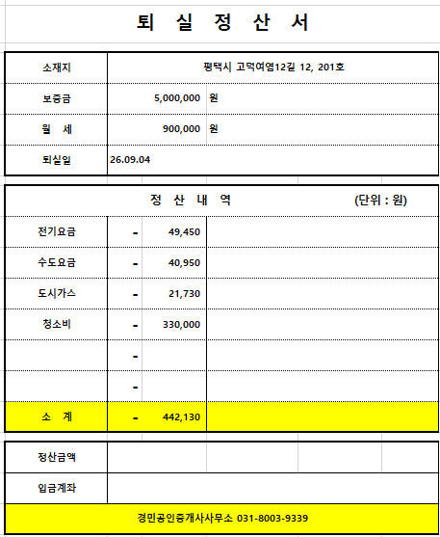
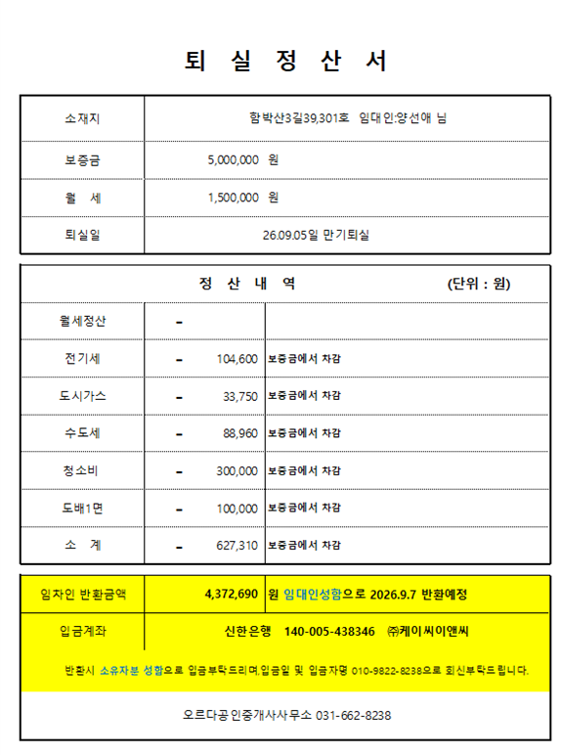
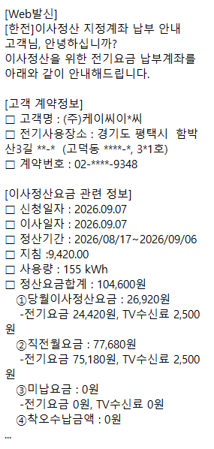
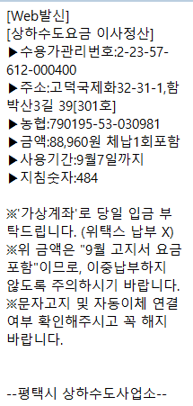
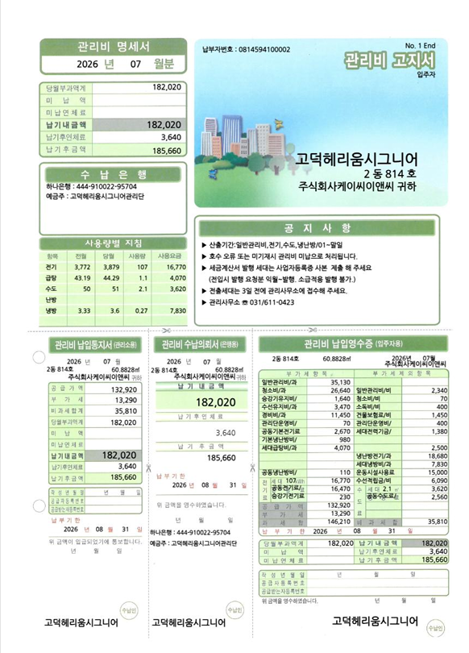
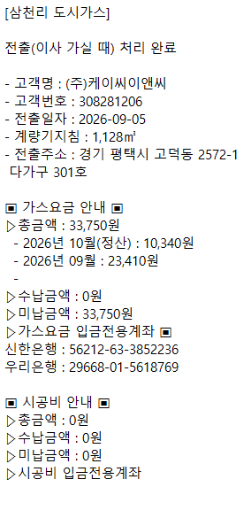
숙소 관리비
No. | 납부일 | 구분 | 품명 | 주소 | 호수 | 수량 | 사용인원 | 임차료 | 비 고
 |  |  |  |  |  |  |  | 1,251,460
1 | 2026-08-03 | KC대납 관리비 | 퇴실정산 (9월분) | 경기도 평택시 고덕여염12길 12 | 201호 | 1 | 퇴실 | 442,130 | KC대납
2 | 2026-08-05 | KC대납 관리비 | 퇴실정산 (9월분) | 경기도 평택시 함박산3길 39 | 301호 | 1 | 퇴실 | 627,310 | KC대납
3 | 2026-08-05 | KC대납 관리비 | 퇴실정산 (9월분) | 헤리움시그니어 814호 | 814호 | 1 | 퇴실 | 182,020 | KC대납

